CloudWatch_閾値変更
EC2_CPU使用量の閾値変更手順
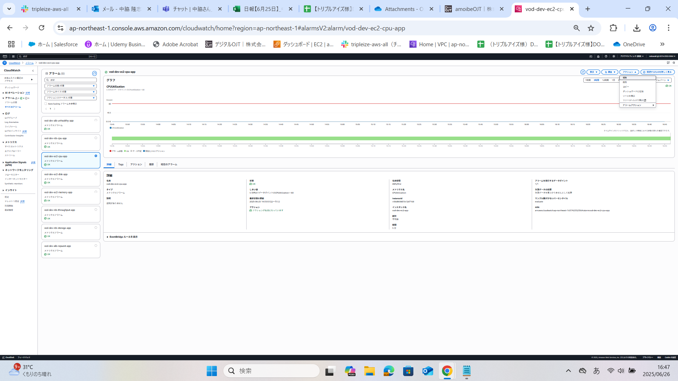 １．「vod-dev-ec2-cpu-app」を押下し、赤線の値が80であることを確認 ２．アクション→「編集」を押下 | 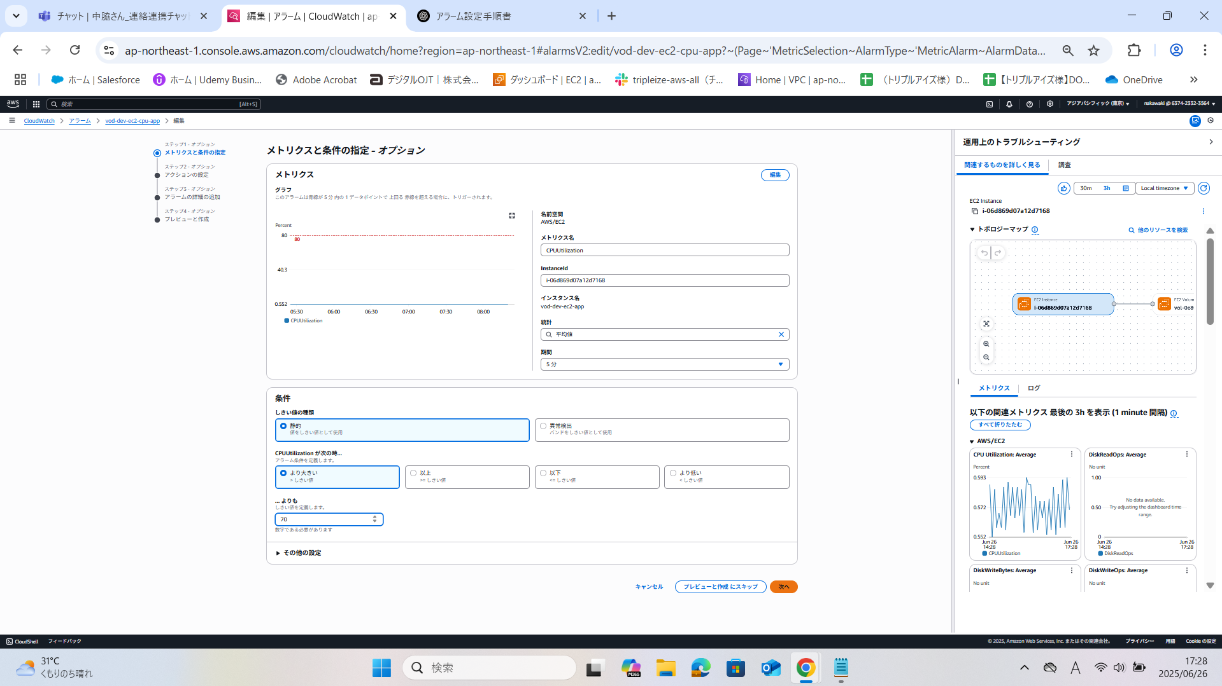 3.「統計」「期間」「しきい値の種類」「CPUUtilization が次の時...」「... よりも」から 任意のものを選択する。 4．値を変更したのち、「プレビューと作成にスキップ」を選択する。 「... よりも」の値を「80」→「70」に変更する。 ※説明 「5分間ごとにCPU使用率の平均値を計測し、その値が80％を超えた場合にアラームが発生する」→「5分間ごとにCPU使用率の平均値を計測し、その値が70％を超えた場合にアラームが発生する」 | 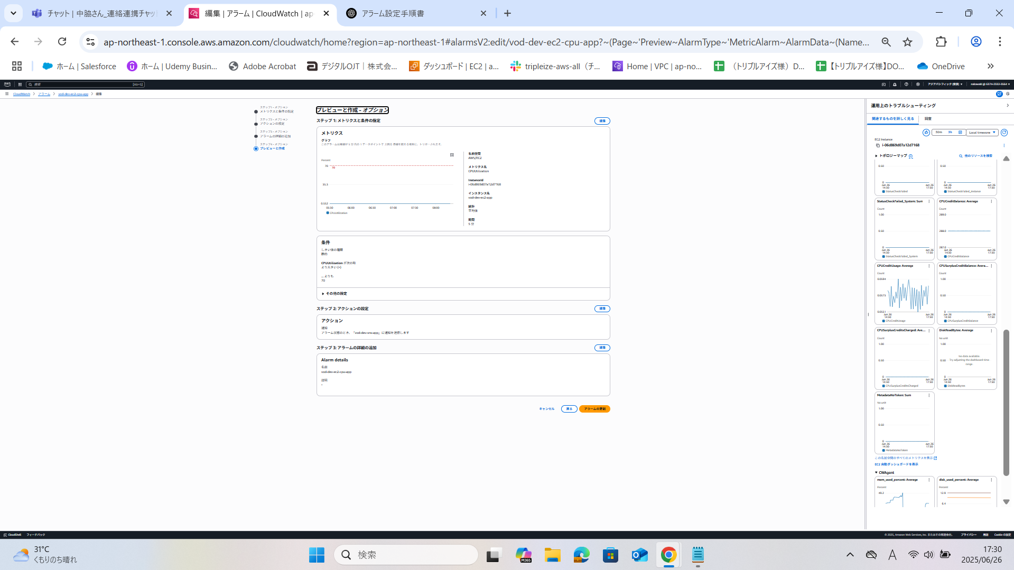 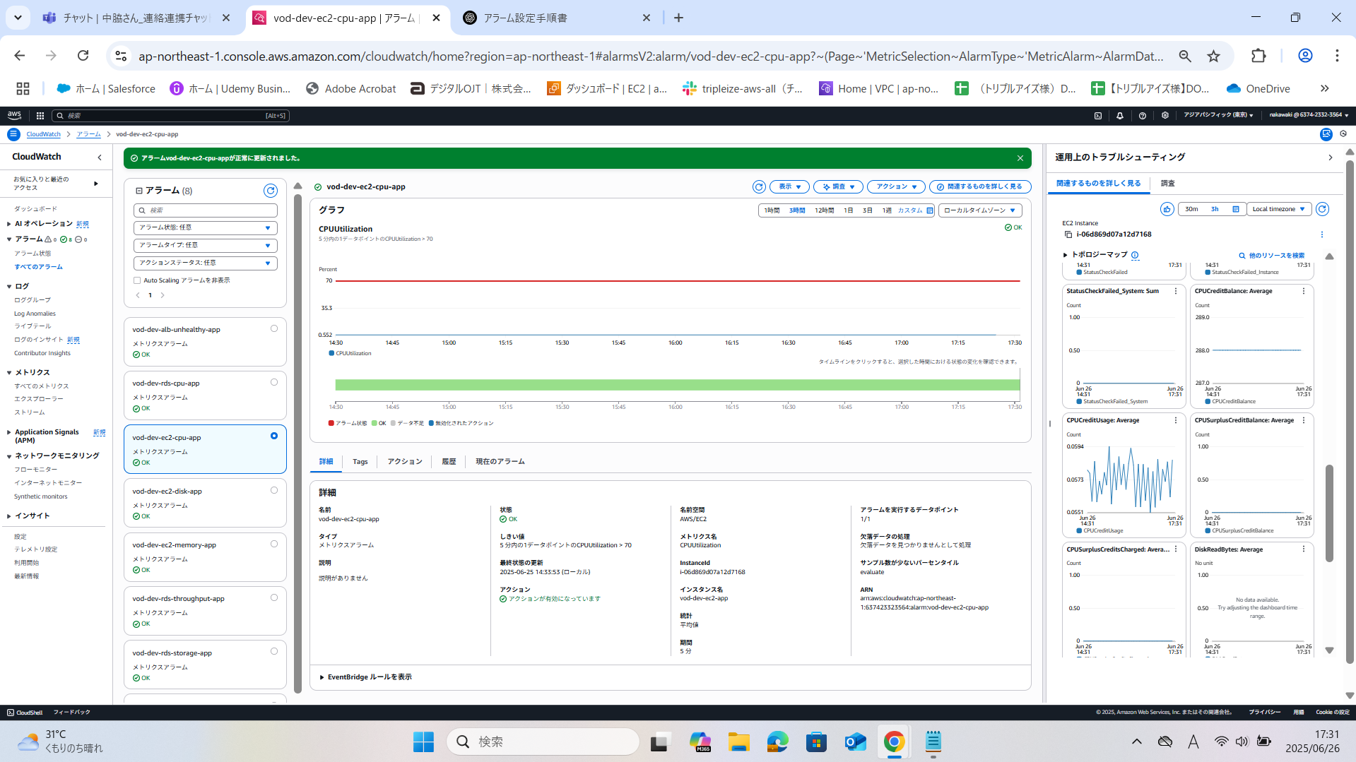 5.設定した値が反映されていることを確認 6.「アラームの更新」を押下 | 7.正常に更新されたことを確認。 8.赤線の値が70になっていることを確認。

RDS_ストレージ容量の閾値変更手順
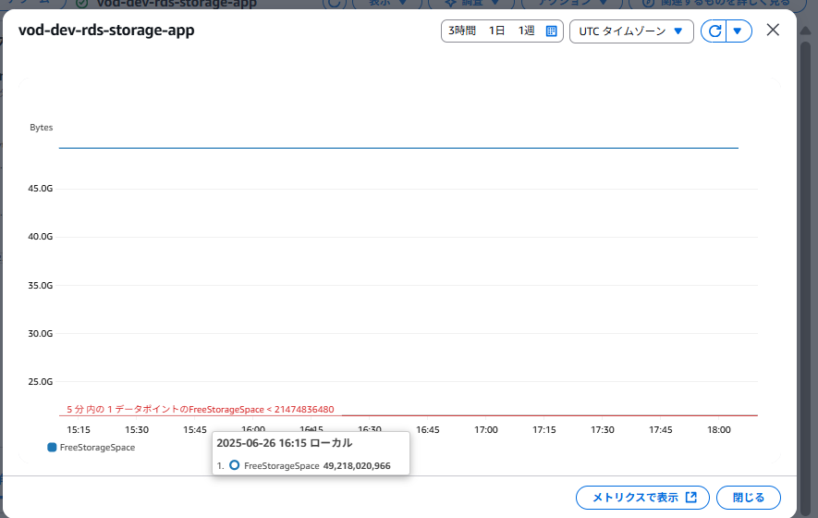 1.「vod-dev-rds-storage-app」を押下し、<21474863480であることを確認 ２．アクション→「編集」を押下 | 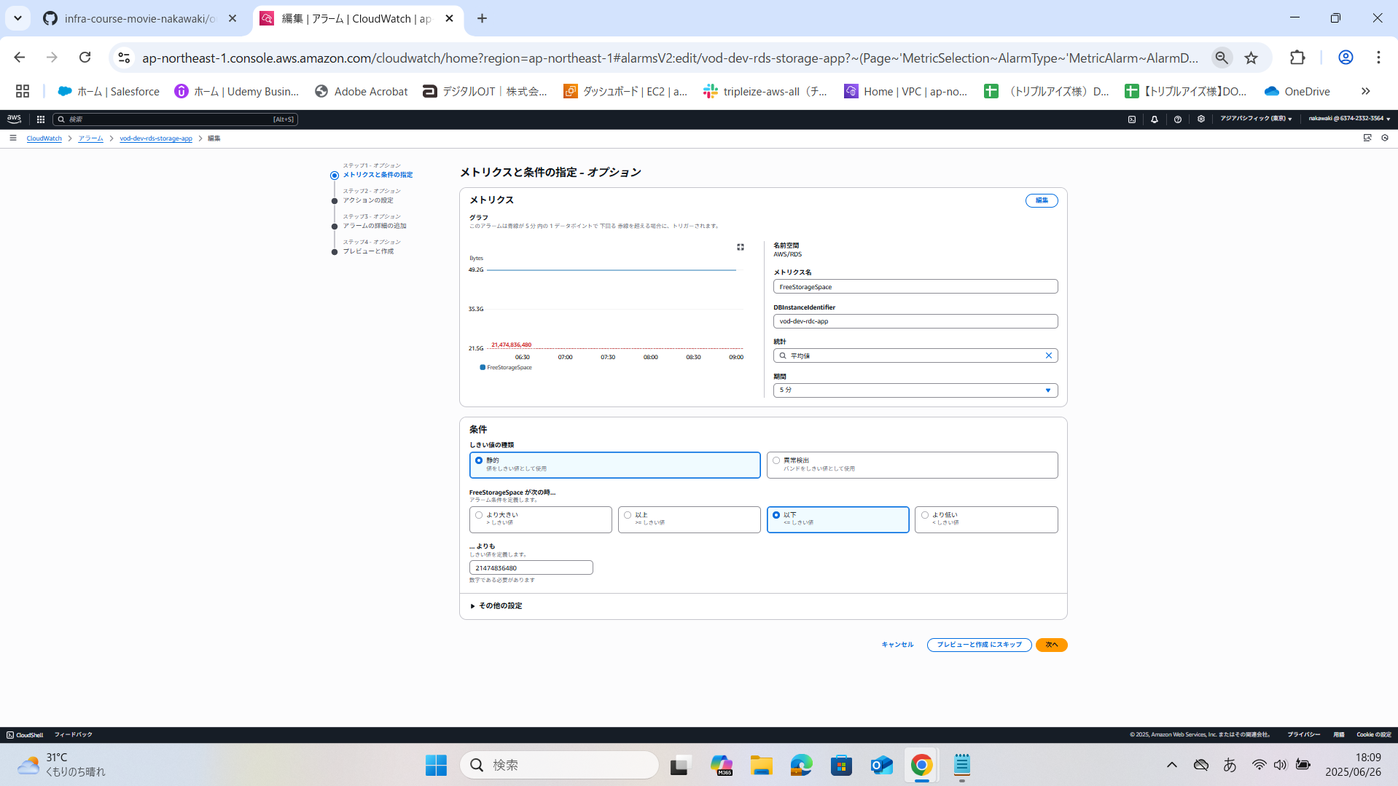 3.「統計」「期間」「しきい値の種類」「FreeStorageSpace が次の時...」「... よりも」から任意のものを選択する。 4．値を変更したのち、「プレビューと作成にスキップ」を押下 今回は「FreeStorageSpace が次の時...」を選択する。 「FreeStorageSpace が次の時...」を「より低い」→「以下」に変更する・ ※説明 「5分間の平均FreeStorageSpace（空きストレージ容量）を継続的に監視し、その値があらかじめ指定したしきい値20GBを下回ったときにアラームが発生する」→「5分間の平均FreeStorageSpace（空きストレージ容量）を継続的に監視し、その値があらかじめ指定したしきい値20GB以下になったときにアラームが発生する」 | 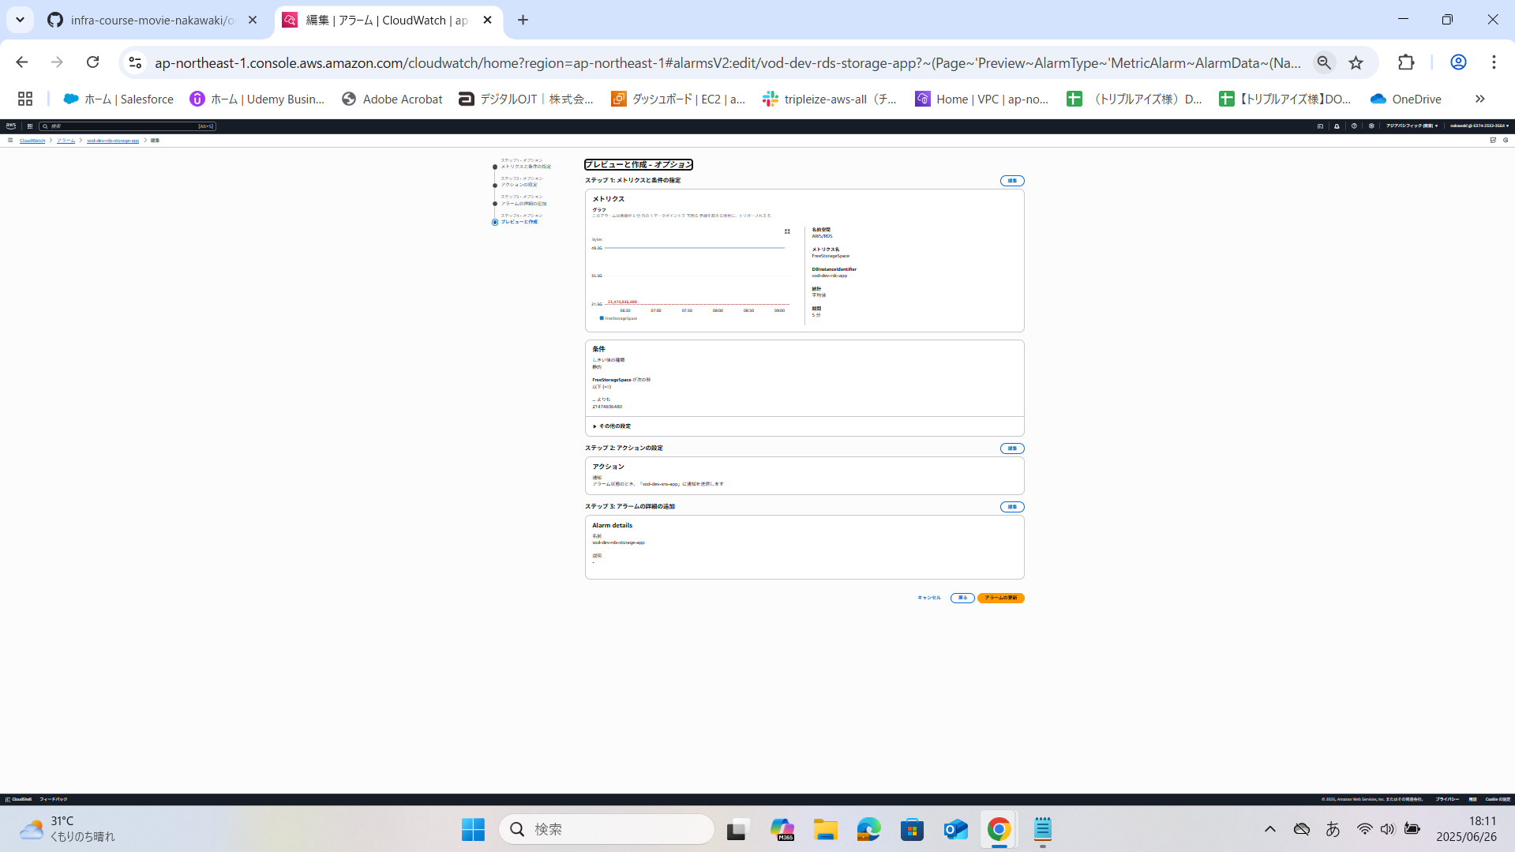 5.設定した値が反映されていることを確認 6.「アラームの更新」を押下 | 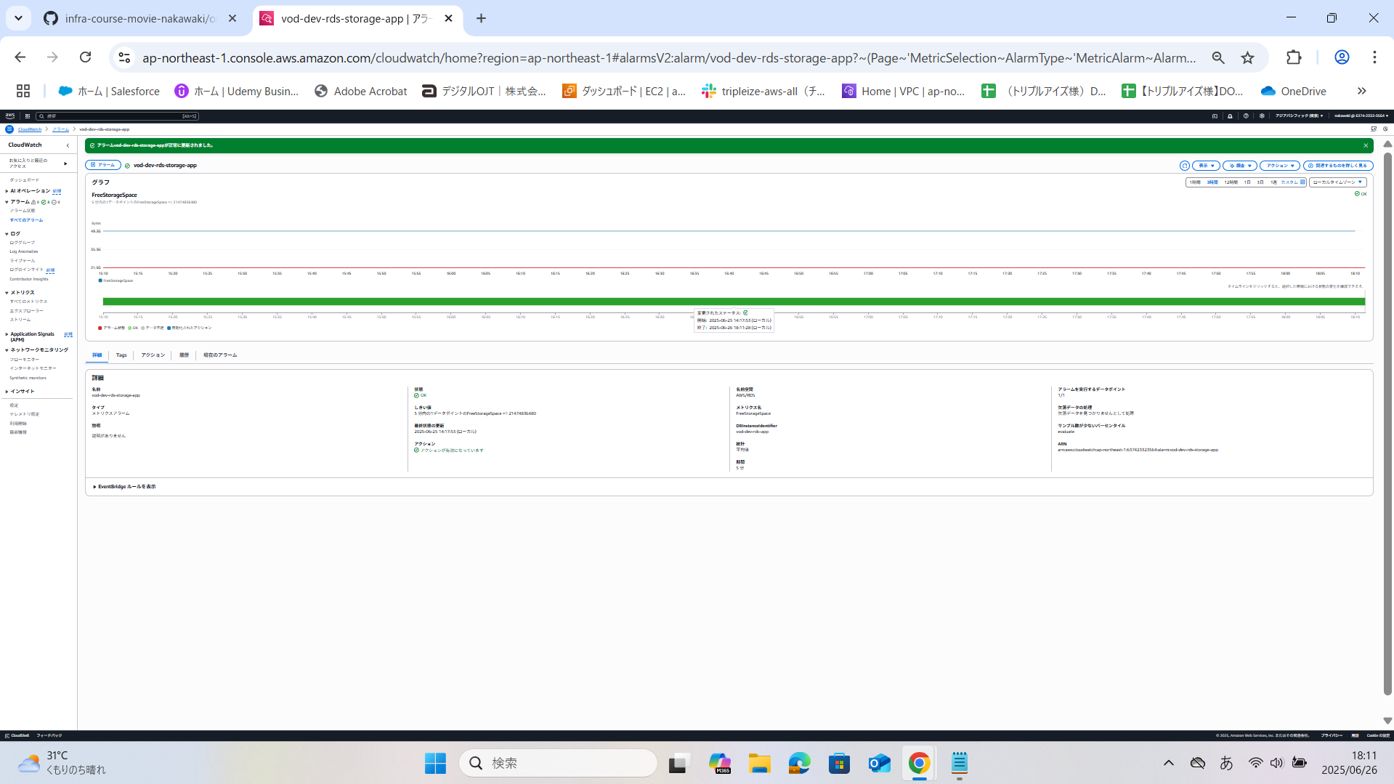 7.正常に更新されたことを確認。 | 8.→「vod-dev-rds-storage-app」=<21474863480となっていることを確認

ALB_リクエストカウント数の閾値変更手順
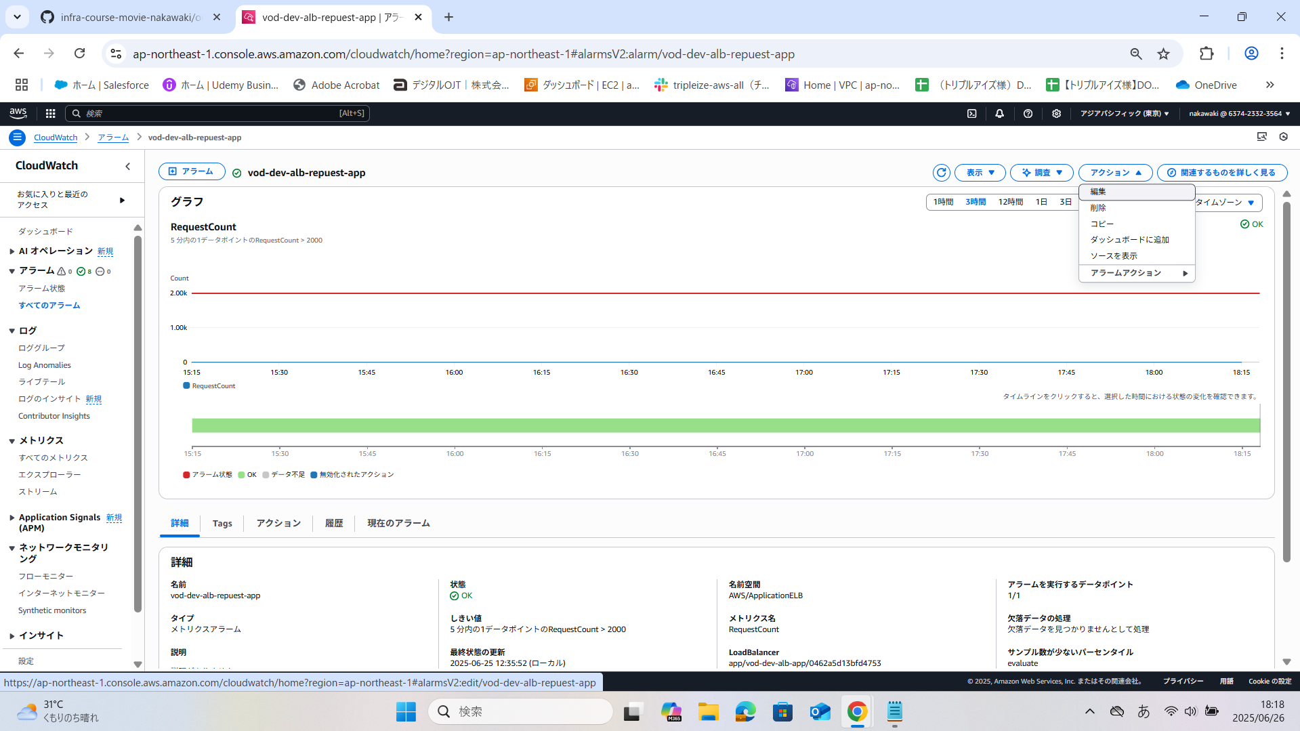 1.「vod-dev-alb-request-app」を押下し、5 分内の1データポイントのRequestCount > 2000と表示されていることを確認 ２．アクション→「編集」を押下 | 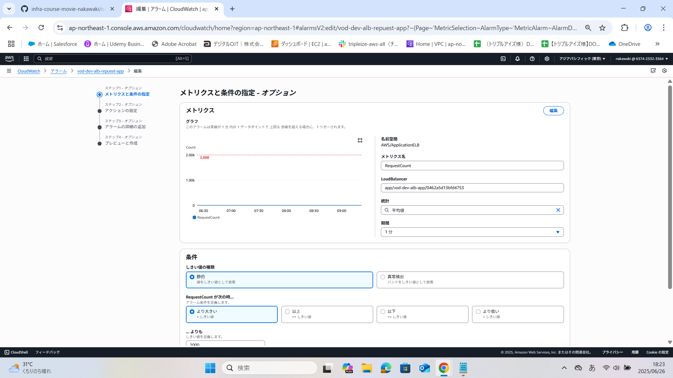 3.「統計」「期間」「しきい値の種類」「CPUUtilization が次の時...」「... よりも」から 任意のものを選択する。 4．値を変更したのち、「プレビューと作成にスキップ」を選択する。 「平均」の値を「5」→「1」に変更する。 ※説明 「5分間ごとにリクエストカウント数を計測し、その値が2000を超えた場合にアラームが発生する」→「1分間ごとにリクエストカウント数を計測し、その値が2000を超えた場合にアラームが発生する」 | 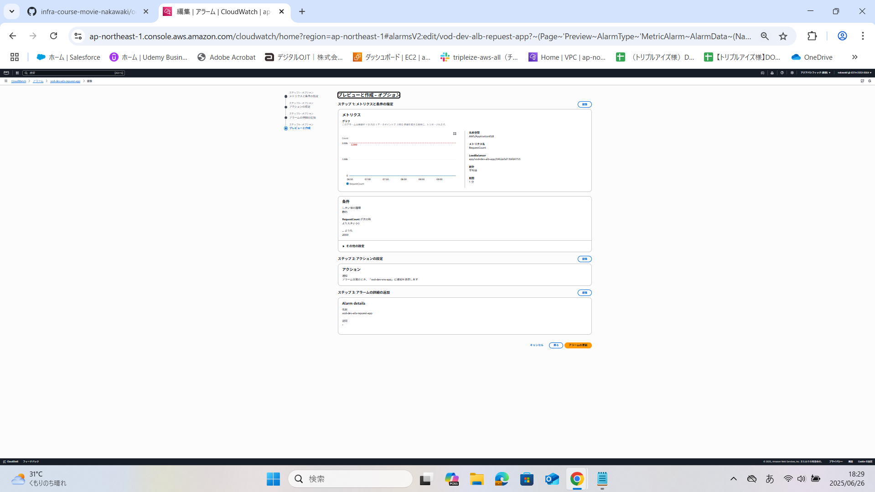 5.設定した値が反映されていることを確認 6.「アラームの更新」を押下 | 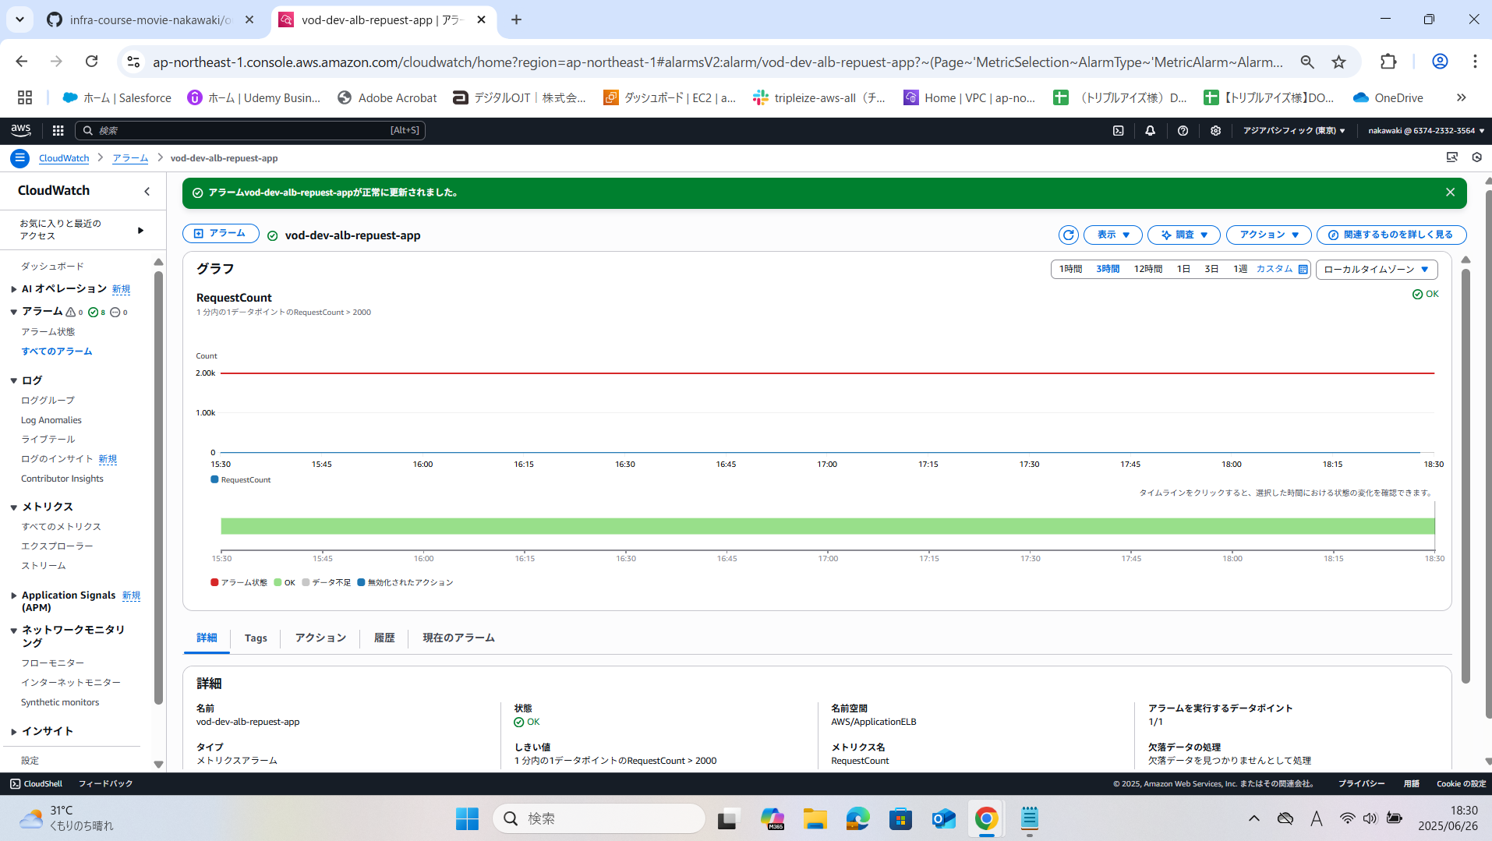 7.正常に更新されたことを確認。 8.「vod-dev-alb-request-app」を押下し、1分内の1データポイントのRequestCount > 2000と表示されていることを確認

Sheet1
自社営業担当：090-5555-6666

自社カスタマーサポート：0120-444-555

自社運用担当部署：03-1234-5678

自社エスカレーション先：090-3333-4444

クライアント担当部署：0120-111-222
夜間クライアント担当部署：090-7777-8888

